상품제안서
가죽 스트랩 에코백(불박인쇄) | 상품코드: F11472

 |  |  |  |  |  |  | 02-412-0044 | www.easy1.co.kr
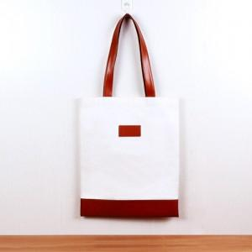

【상세/제작정보】 | *기본수량 이하는 인쇄비 추가됩니다.

【인쇄/포장옵션】 | 불박 / 별도문의

【공급단가】 | 수량 | 100~ | 300~ | 500~ | 1,000~ | 3,000~
*VAT별도 | 단가 | 8,400원 | 8,100원 | 7,800원 | 7,500원 | 7,200원

【상품 URL】 | http://www.easy1.co.kr/src/goods_detail.php?gdno=11472

